Trombinoscope Evacuation
MATIN + APRES-MIDI

 | EVACUATION

GUIDE-FILE |  |  |  |  | SERRE-FILE

 | Prénom + Nom: | PRINCE Marie-Laurence |  |  | 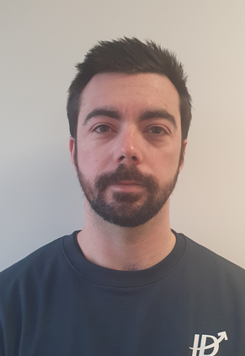 | Prénom + Nom: | GIRAUDO Maxime
 | Titre: | Inventoriste |  |  |  | Titre: | Responsable de service
 | Service: | GDS |  |  |  | Service: | GDS
 |  |  |  |  |  | Téléphone: | 05.64.01.00.27
 | Horaire: | 04h00 | - | 11h30 |  | Horaire: | 08H00 | - | 15H30
 |  |  | -

 | Prénom + Nom: | BINET Samuel |  |  |  | Prénom + Nom: | PARAGE Katya
 | Titre: | Agent Logistique |  |  |  | Titre: | Gestionnaire administrative
 | Service: | RECEPTION |  |  |  | Service: | RECEPTION
 |  |  |  |  |  | Téléphone: | 05.64.01.00.26
 | Horaire: | 04h00 | - | 11h30 |  | Horaire: | 06H00 | - | 13h30

 | Prénom + Nom: | SAUVAGET Philippe |  |  |  | Prénom + Nom: | BELLOC Letitia
 | Titre: | Responsable de service |  |  |  | Titre: | Iventoriste
 | Service: | RECEPTION |  |  |  | Service: | GDS
 | Téléphone: | 05.64.01.00.26 |  |  |  | Téléphone:
 | Horaire: | 06H00 | - | 13H30 |  | Horaire: | 06H00 | - | 13H30

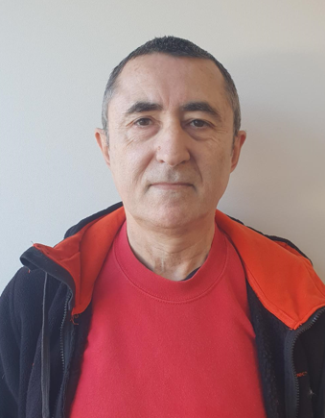 | Prénom + Nom: | COURILLON Jean-Michel |  |  |  | Prénom + Nom: | MALLET Dimitri
 | Titre: | Inventoriste |  |  |  | Titre: | Agent Logistique
 | Service: | GDS |  |  |  | Service: | RECEPTION
 | Téléphone: |  |  |  |  | Téléphone:
 | Horaire: | 09H00 | - | 16H30 |  | Horaire: | 06H00 | - | 13H30
 |  |  | -

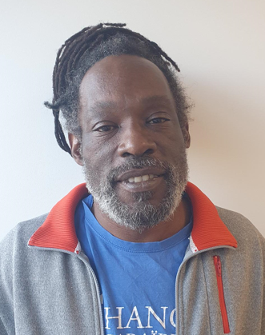 | Prénom + Nom: | GABET Hugues |  |  |  | Prénom + Nom: | BON Thomas
 | Titre: | Cariste |  |  |  | Titre: | Agent Logistique
 | Service: | Reapprovisionnement |  |  |  | Service: | RECEPTION
 |  |  |  |  |  | Téléphone:
 | Horaire: | 10h00 | - | 17H30 |  | Horaire: | 06h00 | - | 13h30

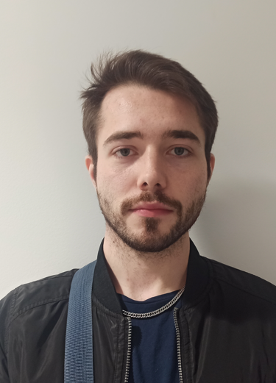 | Prénom + Nom: | DAUPHIN Aurélien |  |  |  | Prénom + Nom: | GABON Mélanie
 | Titre: | Agent Logistique |  |  |  | Titre: | Assistante de site
 | Service: | PREPARATION |  |  |  | Service: | DIRECTION
 | Téléphone: |  |  |  |  | Téléphone: | 05.64.01.00.30
 | Horaire: | 17h00 | - | 00h30 |  | Horaire: | 08H30 | - | 16H00

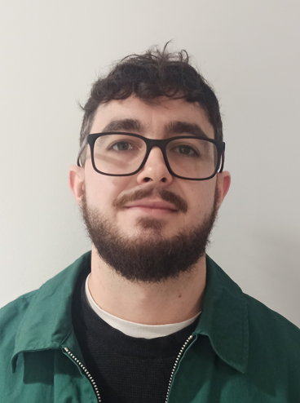 | Prénom + Nom: | BONZON Damien |  |  |  | Prénom + Nom: | LENNOIR Yannick
 | Titre: | Agent Logistique |  |  |  | Titre: | Chef d'équipe
 | Service: | PREPARATION |  |  |  | Service: | PREPARATION
 |  |  |  |  |  | Téléphone: | 05.64.01.00.25
 | Horaire: | 19h00 | - | 02h30 |  | Horaire: | 17h00 | - | 00h30
 |  |  | - |  |  |  |  | -

 | Prénom + Nom: |  |  |  | 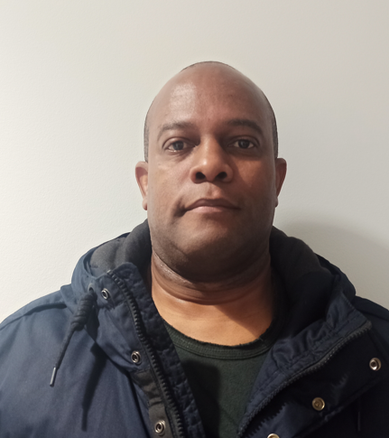 | Prénom + Nom: | CAUPENNE Willy
 | Titre: |  |  |  |  | Titre: | Agent Logistique
 | Service: |  |  |  |  | Service: | PREPARATION

 | Horaire: |  |  |  |  | Horaire: | 19h00 | - | 02h30
 |  |  | - |  |  |  |  | -

Trombinoscope EPI
 EQUIPIER DE PREMIERE INTERVENTION

MATIN |  |  |  |  | APRES-MIDI |  |  |  |  | NUIT

 | Prénom + Nom: | BINET Samuel (Marée) |  |  |  | Prénom + Nom: | COURILLON Jean-Michel |  |  |  | Prénom + Nom: | LENOIR Yannick
 | Titre: | Agent Logistique |  |  |  | Titre: | Inventoriste |  |  |  | Titre: | Chef d'équipe
 | Service: | RECEPTION |  |  |  | Service: | GDS |  |  |  | Service: | PREPARATION
 |  |  |  |  |  | Téléphone: |  |  |  |  | Téléphone: | 05.64.01.00.25
 | Horaire: | 04h00 | - | 11h30 |  | Horaire: | 09H00 | - | 16H30 |  | Horaire: | 16H00 - FIN DE PREPARATION

 | Prénom + Nom: | PRINCE Marie-Laurence |  |  |  | Prénom + Nom: | GIRAUDO Maxime |  |  |  | Prénom + Nom: | SOLTYS Elodie
 | Titre: | Inventoriste |  |  |  | Titre: | Responsable de service |  |  |  | Titre: | Chef d'équipe
 | Service: | GDS |  |  |  | Service: | GDS |  |  |  | Service: | PREPARATION
 | Téléphone: |  |  |  |  | Téléphone: | 05.64.01.00.27 |  |  |  | Téléphone:
 | Horaire: | 04h00 | - | 11h30 |  | Horaire: | 09H00 | - | 16H30 |  | Horaire: | 16h30 - 00h00

 | Prénom + Nom: | RINCO Adrien |  |  |  | Prénom + Nom: | PAYEN Patrick |  |  |  | Prénom + Nom: | CAUPENNE Willy
 | Titre: | Agent Logistique |  |  |  | Titre: | Gestionnaire de stock |  |  |  | Titre: | Agent Logistique
 | Service: | RECEPTION |  |  |  | Service: | GDS |  |  |  | Service: | PREPARATION
 | Téléphone: | 05.64.01.00.26 |  |  |  | Téléphone: | 05.64.01.00.27 |  |  |  | Téléphone:
 | Horaire: | 06H00 | - | 13H30 |  | Horaire: | 09H00 | - | 16H30 |  | Horaire: | 19h00 | - | 02h30

 | Prénom + Nom: | SAUVAGET Philippe |  |  |  | Prénom + Nom: | DAUPHIN Aurélien |  |  |  | Prénom + Nom: | BONZON Damien
 | Titre: | Responsable de service |  |  |  | Titre: | Agent Logistique |  |  |  | Titre: | Agent Logistique
 | Service: | RECEPTION |  |  |  | Service: | PREPARATION |  |  |  | Service: | PREPARATION
 | Téléphone: | 05.64.01.00.26 |  |  |  | Téléphone: |  |  |  |  | Téléphone:
 | Horaire: | 06H00 | - | 13H30 |  | Horaire: | 17h00 | - | 00h30 |  | Horaire: | 19h00 | - | 02h30

 | Prénom + Nom: | MALLET Dimitri |  |  | 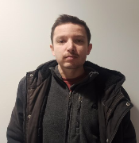 | Prénom + Nom: | MARIE Corentin |  |  |  | Prénom + Nom: | DE SA Marie-Christine
 | Titre: | Agent Logistique |  |  |  | Titre: | Agent Logistique |  |  |  | Titre: | Agent Logistique (Marée)
 | Service: | RECEPTION |  |  |  | Service: | PREPARATION |  |  |  | Service: | PREPARATION
 | Téléphone: |  |  |  |  | Téléphone: |  |  |  |  | Téléphone:
 | Horaire: | 06H00 | - | 13H30 |  | Horaire: | 16h30 - 00h00 |  |  |  | Horaire: | 19h00 | - | 02h30

 | Prénom + Nom: | LHEUILLET Oceane |  |  |  | Prénom + Nom: |  |  |  |  | Prénom + Nom: | LE GUYARDER Ethan
 | Titre: | Agent Logistique |  |  |  | Titre: |  |  |  |  | Titre: | Agent Logistique (Marée)
 | Service: | RECEPTION |  |  |  | Service: |  |  |  |  | Service: | PREPARATION
 | Téléphone: |  |  |  |  | Téléphone: |  |  |  |  | Téléphone:
 | Horaire: | 06H00 | - | 13H30 |  | Horaire: |  |  |  |  | Horaire: | 19h00 | - | 02h30

Trombinoscope SST
PREMIERS SECOURS

MATIN |  |  |  | APRES-MIDI |  |  |  | NUIT

 | Prénom + Nom: Thomas BON | Thomas BON |  |  | Prénom + Nom: | Adrien DESCAMPS |  |  | Prénom + Nom: | Smailey MARIE-JOSEPH
 | Titre: | Agent d'Exploitation Logistique |  |  | Titre: | Responsable d'Exploitation |  |  | Titre: | Chef d'équipe
 | Service: | RECEPTION |  |  | Service: |  |  |  | Service: | PREPARATION
 | Téléphone: | 05.64.01.00.26 |  |  | Téléphone: | 05.64.01.00.28 |  |  | Téléphone: | 05.64.01.00.25
 | Horaire: | Lundi : 4h00 - 11h30 |  |  | Horaire: | Lundi - Samedi : journée/ soir |  |  | Horaire: | Lundi - samedi: 16h00 - 23h30
 |  | Mardi - samedi : 6h00 - 13h30 |  |  |  |  | - |  |  |  | -

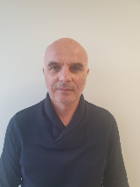 | Prénom + Nom: | Philippe SAUVAGET |  | 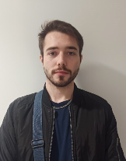 | Prénom + Nom: | Aurélien DAUPHIN |  |  | Prénom + Nom: | Corentin MARIE
 | Titre: | Responsable de Service |  |  | Titre: | Agent d'Exploitation Logistique |  |  | Titre: | Agent d'Exploitation Logistique
 | Service: | RECEPTION |  |  | Service: | PREPARATION |  |  | Service: | PREPARATION
 | Téléphone: | 05.64.01.00.26 |  |  | Téléphone: | 05.64.01.00.25 |  |  | Téléphone: | 05.64.01.00.25
 | Horaire: | Lundi - samedi : 06h00 - 13h30 |  |  | Horaire: |  | - |  | Horaire: | Lundi - samedi: 16h00 - 23h30
 |  |  | - |  |  |  | - |  |  |  | -

 | Prénom + Nom: | Katya PARAGE |  |  | Prénom + Nom: |  |  |  | Prénom + Nom:
 | Titre: | Employé Administratif |  |  | Titre: |  |  |  | Titre:
 | Service: | RECEPTION |  |  | Service: |  |  |  | Service:
 | Téléphone: | 05.64.01.00.26 |  |  | Téléphone: |  |  |  | Téléphone:
 | Horaire: | Lundi : 4h00 - 11h30 |  |  | Horaire: |  | - |  | Horaire: |  | -
 |  | Mardi - samedi : 6h30 - 14h00 |  |  |  |  | - |  |  |  | -

 | Prénom + Nom: | Marie-Laurence PRINCE |  |  | Prénom + Nom: |  |  |  | Prénom + Nom:
 | Titre: | Inventoriste |  |  | Titre: |  |  |  | Titre:
 | Service: | GDS |  |  | Service: |  |  |  | Service:
 | Téléphone: | 05.64.01.00.27 |  |  | Téléphone: |  |  |  | Téléphone:
 | Horaire: | Lundi - samedi : 4h00 - 11h30 |  |  | Horaire: |  | - |  | Horaire: |  | -
 |  |  | - |  |  |  | - |  |  |  | -

 | Prénom + Nom: |  |  |  | Prénom + Nom: |  |  |  | Prénom + Nom:
 | Titre: |  |  |  | Titre: |  |  |  | Titre:
 | Service: |  |  |  | Service: |  |  |  | Service:
 | Téléphone: |  |  |  | Téléphone: |  |  |  | Téléphone:
 | Horaire: |  | - |  | Horaire: |  | - |  | Horaire: |  | -
 |  |  | - |  |  |  | - |  |  |  | -

